例
 | ゲーム企画が思いつかない人はこの内容を修正して作成してください
 | UI仕様書 |  | ※紙にメモした写真を挿入しても可/簡易版です
 | スタート画面 |  |  | ロゴ |  |  | メインメニュー |  |  |  |  | ゲーム画面
タイトルロゴ(未定)
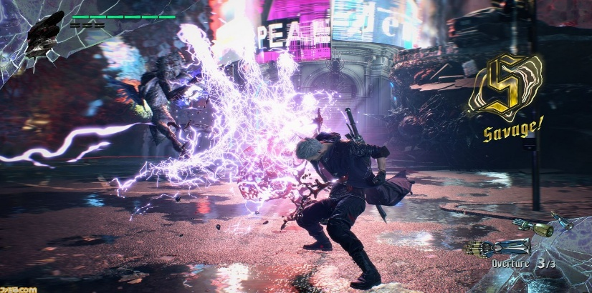
1 |  |  |  |  |  | 2 |  |  |  |  | 3
 |  |  |  |  |  |  |  | メインメニュー
ゲーム開始

PRESS ENY BUTTON
Quit
設定
チュートリアル
Quit

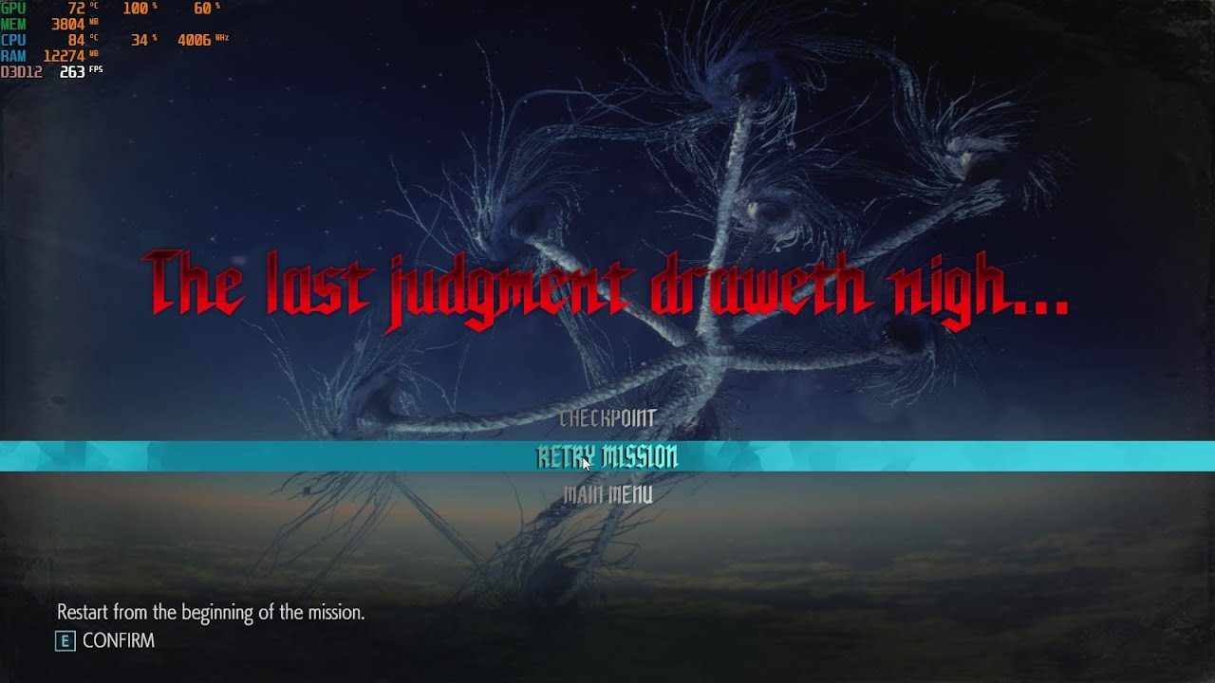
 |  | STARTボタン※動く |  |  | OPTIONボタン※歯車アイコン |  |  |  | 選択時はカーソル移動
 | クリア | 画面色全部変更（暖色 |  |  |  |  | ゲームオーバー |  |  |  |  | リザルト
4 |  |  |  |  |  | 5 |  |  |  |  | 6
 |  |  |  |  |  |  |  |  |  |  |  |  |  | 正解率 60％ | 正解率
 |  |  | Clear |  |  |  |  |  | GameOver |  |  |  | あなたはひよっこ文学青年です！ |  | 称号名
ステータス
 |  |  |  |  |  |  |  |  |  |  |  |  |  |  | ランクアイコン
終了する
 |  |  |  |  |  | OR |  | Retry |  | MainMenu
次の問題
 |  |  |  |  |  |  |  |  |  |  |  |  |  |  | 次の問題
 |  |  |  |  |  |  |  |  |  |  |  |  |  |  | 終了ボタン
 | ＳＥ おめでたい音 ＥＦＦ 紙吹雪 |  |  |  |  |  | SE どよよん |  |  |  |  | 10問連続で答えたら |  | 次の問題 または 終了 が選べる
 | OPTION 設定
うい×
ON
OFF
z
ON
OFF
z
 |  |  | OPTION
 |  | BGM
 |  | SE
 |  | 音量
ゲーム説明
Credit

 | ×ボタン | ON OFFは選ばれていないほうがグレーになる
 |  | ゲームを強制終了する場合は問題をSKIPしてリザルトで終了

 | BG (背景） |  | 正解 | 不正解

 | e6c8c8 |  | e6c8c8
 | R 230 |  | R 230
 | G 200 |  | G 200
 | B 200 |  | B 200

設定
UIデザイン設定 （または計画またはシソーラスまたはトーン＆マナー）

3色 | メイン

 | サブ

 | アクセント

テーマ |  | カジュアル/ポップ | 元気

フォント | テキスト | MSゴシック
 | 見出し | くろかねEB
 | 英文

ターゲットユーザー |  | 小学生男女～

次の問題
終了する
ボタン

 | 肯定 ピンク | 否定 黄色 右側

×ボタン |  | 左上 フロートウインドウを閉じる

BG

 |  | e6c8c8
通常時 |  | R 230
 |  | G 200
 |  | B 200

